絵コンテ
 | Ver.1 | Time | Scene No. | Picture | Action | Dialogue | Actor | Time | Scene No. | Picture | Action | Dialogue | Actor | Time | Scene No. | Picture | Action | Dialogue | Actor
 |  | 0:00:00 | 1 |  | ・診察風景を引きで ドリーショット ・診察室（なるべく現実通り） |  | 歯科医師 A（診察服） 患者 A （私服） | 0:48:00 | 11 |  | ・バスト〜ウエストサイズでFix ・廊下など白背景 | 歯周病に関する講義の感想 （20秒程度） | 歯科医 A（私服） | 1:55:00 | 21 |  | ・クレジット流れきる ・黒にフェードアウト
 |  | 0:02:00 | 2 |  | ・画面中央にテキストで 「お口のこと、放置していませんか」をFadein （明朝・白文字・淡い色でドロップシャドウ） | 声優 「お口のこと、放置していませんか」 |  | 0:55:00 | 12 |  | ・インサート４ ・講師から歯周病について個別教わる引き ・実習室 |  | 講師（白衣） 歯科医 A（私服） | 2:00:00 | 22 |  | ・終了
 |  | 0:06:00 | 3 |  | ・Scene２のテキストをFadeout ・画面左上にテキストで 「歯周病検診」をFadein （明朝・白文字・淡い色でドロップシャドウ・楕円で囲む） | 声優 「歯周病検診を受けて、お口と体の健康を守りましょう」 |  | 1:00:00 | 13 |  | ・インサート５ ・診察中の真剣な顔 ・診察室（なるべく現実通り） |  | 歯科医師 A（診察服） 患者 A （私服）
歯周病検診推進PV 絵コンテ ㊙ |  | 0:10:00 | 4 |  | ・画面をホワイトアウト |  |  | 1:08:00 | 14 |  | ・ウエスト〜フルサイズでFix ・ラウンジなどで座りながら ・机の上にPCorノート | 講師（白衣） 歯科医 A（私服） | 患者B（私服）
 |  | 0:13:00 | 5 | 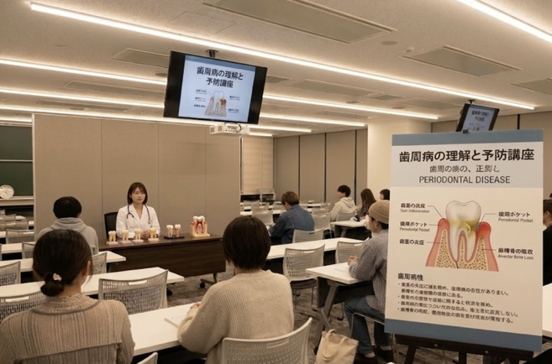 | ・ポスターを画面右側で掲載、講師と机を左に配置し、Fixで撮影 ・着席、机上には模型歯を配置 ・背景は白ではないほうが好ましい ・講義室 | 歯周病と身体の病気の関係性を完結に （22秒程度） | 講師（白衣） | 1:15:00 | 15 |  | ・インサート6 ・歯磨き指導で真剣な顔より ・診察室（モニター見ながらできるところ） |  | 歯科医師 B（診察服） 患者 B （私服）
 |  | 0:20:00 | 6 |  | ・インサート１ ・診察の手元を寄り ・診察室（なるべく現実通り） |  | 歯科医師 A（診察服） 患者 A （私服） | 1:22:00 | 16 |  | ・インサート７ ・歯磨きをする ・トイレなど鏡のある洗面所 |  | 患者B（私服）
 |  | 0:25:00 | 7 |  | ・インサート２ ・歯磨き指導を患者側背後から引き ・診察室（モニター見ながらできるところ） |  | 歯科医師 B（診察服） 患者 B （私服） | 1:28:00 | 17 |  | ・画面をホワイトアウト
 |  | 0:30:00 | 8 |  | ・Scene５に準じる |  | ・Scene５に準じる | 1:30:00 | 18 |  | ・全員で２〜３列に並びセリフを言う ・真ん中にはポスター ・ロビーor講義室 | 全員で 「歯周病検診をうけよう！」 | ・参加者全員（指定無しは私服） 以下は服装指定 ・講師（白衣） ・歯科医師 A B（診察服）
 |  | 0:35:00 | 9 |  | ・インサート３ ・模型歯越しに施術 ・診察室（なるべく現実通り） | 歯周病のサインの見つけ方 （13秒程度） | 歯科医師 A（診察服） | 1:35:00 | 19 |  | ・セリフ終わりで映像を止め、左上に移動 ・黒背景 ・クレジットを流す
 |  | 0:38:00 | 10 |  | ・着席、模型歯を用いながらの説明 ・背景は白ではないほうが好ましい ・講義室 |  | 講師（白衣） | 1:40:00 | 20 |  | ・左上の画像をフェードで切り替えながら撮影風景を写真で少し見せる ・クレジット流れてる

